前半フィールドデザイン
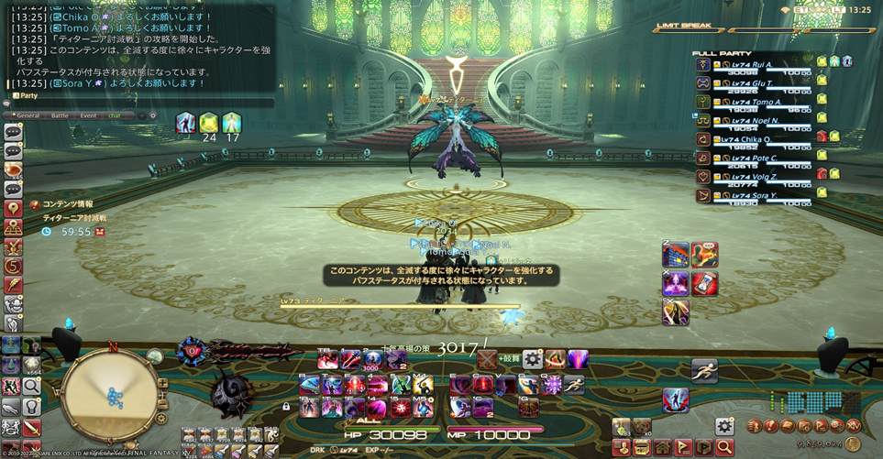
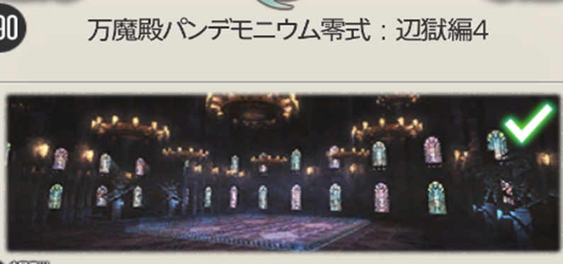
前半フィールドデザイン

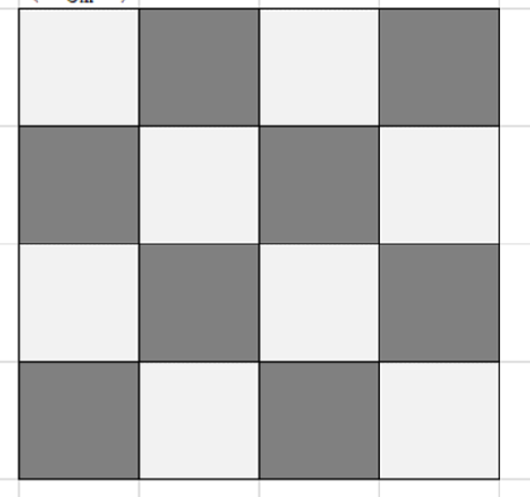
 | 戦闘のプラットフォームは4x4のチェスボードみたいなフィールド

 | フィールド外の背景は大きいお城の内部
 | 室内で、明るくて、ちょいファンタジーの感じ

 | イメージ参考：

